ПП
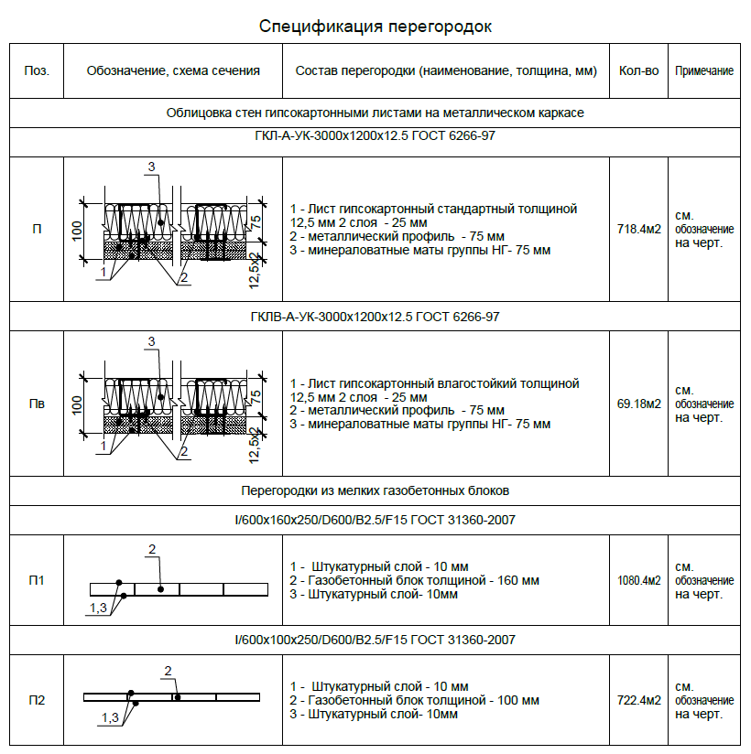
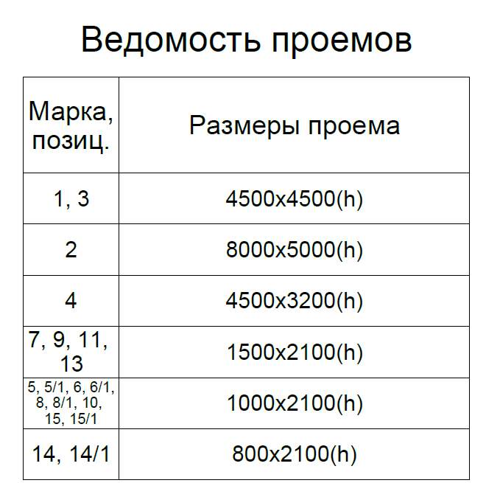

4500х4500 | 2
8000х5000 | 1
4500х3200 | 1
1500х2100 | 4
1000х2100 | 9
800х2100 | 2

